簡易
簡易版 ⏳

 | ✨預先填好嘅資料來自一份真實終身人壽保單嘅回報數字，畀大家做例子參考。
 | ✨你只須按照自己份保單內容，改返淺粉紅格內嘅資料同數字。

 | 註：
 | 1. 真實終身人壽保單投保人為30歲非吸煙男性，投保一份保障相對簡單的終身人壽保險，供款25年，保額 US$128,000。
 | 2. 本計算表集中比較保單價值，但部分儲蓄人壽計劃或包含括額外保障，例如危疾保障。客戶於投保前應了解產品特點和保障，切勿僅考慮保單價值。
 | 3. 本計算表僅用於終身人壽、又或含非保證回報的儲蓄人壽等長期保險產品。

1️⃣ | 輸入個人資料 |  |  | 🤔 點喺保單搵 Step 1 同 Step 2 數字？
 |  |  |  | 👇🏻 保單例子（內容或與左邊預先輸入嘅內容唔同）
 | 計劃書上嘅年齡（歲） | 30
 | 性別 | 男性
 | 吸煙狀況 | 非吸煙人士
 | 註：為了便於進行末部的「保還保，儲還儲」策略比較，本計算表只接受輸入年齡介乎18至65歲。

2️⃣ | 輸入保單資料

 | 保單貨幣 | 美金
 | 每年供款金額 | $2,026.92
 | 保費供款年期（年） | 25
 | 人壽保額 | $128,000
 | 註：
 | 1. 「保費供款年期」係指呢份保單你要供幾多年先可以供完，常見嘅有 5、10、15、20、25年。
 | 2. 「人壽保額」係指當你不幸過身，保險公司會提供一筆過賠償畀受益人嘅金額。

3️⃣ | 輸入保單計劃書退保價值 |  |  | 🤔 點喺保單搵 Step 3 數字？
 |  |  |  | 👇🏻 保單說明摘要圖例子（金額與左邊預先輸入嘅數字唔同）
 | ✨ 每間保險公司嘅非保證金額（紅利）名稱可能唔一樣，甚至多過一個欄，但大家只需要將相關數字相加就可以。 |  |  | 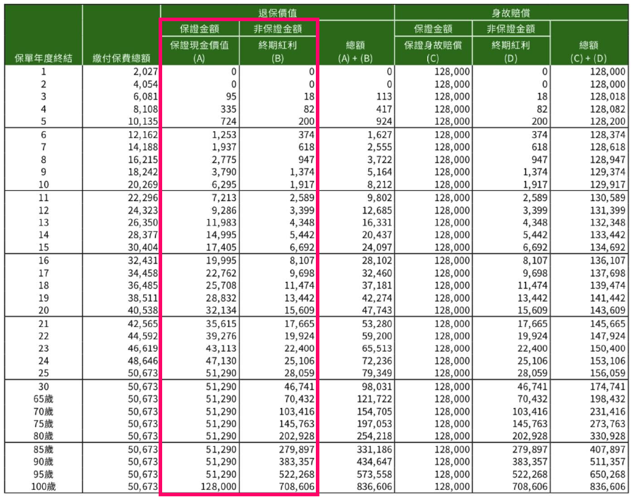
 | ✨ 常見嘅紅利包括周年紅利、復歸紅利、終期紅利、特別紅利等。

 | 保單年度終結 | 退保價值
 |  | 保證金額 | 非保證金額 （不同紅利喺該保單年度相加後嘅總額）

 | 5 | $724 | $200
 | 10 | $6,295 | $1,917
 | 20 | $32,134 | $15,609
 | 30 | $51,290 | $46,741
 | 65歲 | $51,290 | $70,432

 | 🤔 點解退休（65歲）後就未必需要咁高人壽保額？
 | 當退休後，仔女已經出嚟做嘢，樓又供完，而你又有一定積蓄。
 | 喺呢種情況下，人壽保險嘅作用就會減少，
 | 所以唔少人會選擇喺65歲提取部分保單價值，
 | 將（部分）退保攞到嘅錢，用作退休儲備、旅行基金，好好享受人生下半場。

4️⃣ | 輸入你心目中「非保證金額」實現率

 | 🤔 咩係「實現率」？
 | 以實現率 70% 為例，即係保險公司喺計劃書話畀 $100「非保證金額」你，但實際派發只有 $70。
 | 早前就有研究發現，超過六成產品嘅實現率低於100%，最低嘅實現率更可低至8%。
 | 資料來源：信報

 | 👇🏻 想了解返過往就不同產品嘅實現率？👇🏻
 | 可以參考返保監局網站

 | 假設「非保證金額」的實現率為 ⏳ | 回報不達標（75%）

 | 保單年度終結 | 年度化回報率（保證金額） | 年度化回報率 （保證+非保證金額）
 | 5 | -41.01% | -38.75%
 | 10 | -11.04% | -9.19%
 | 20 | -1.15% | 0.39%
 | 30 | 0.04% | 1.79%
 | 65歲 | 0.03% | 2.02%

📝 「保還保、儲還儲」，分分鐘好過買終身人壽儲蓄保險！ ⏳

 | 🤔 如果你改買 Bowtie 定期人壽保，保額一樣，可以慳到幾多保費？

 | 保單年度終結 | 終身人壽儲蓄保險總繳保費 （港元計算，A） | Bowtie 定期人壽保總繳保費 （港元計算，B） | 慳左嘅保費 （A - B）
 | 5 | $79,050 | $2,552 | $76,498
 | 10 | $158,100 | $6,089 | $152,011
 | 20 | $316,200 | $18,485 | $297,715
 | 30 | $395,249 | $49,367 | $345,882
 | 65歲 | $395,249 | $96,126 | $299,124
 | 註：
 | 1. 上表數字根據Step 2輸入嘅銀碼計算。如保單貨幣屬美元，我哋會將佢乘7.8，轉換成港元作比較。
 | 2. 一般而言，儲蓄人壽有退保價值（如有），定期人壽就冇。
 | 3. 「慳左嘅保費（A - B）」數字為正數，代表終身人壽儲蓄保險總繳保費，高於 Bowtie 定期人壽保總繳保費。相反，如該數字為負數， Bowtie 定期人壽保總繳保費，高於終身人壽儲蓄保險總繳保費。
 | 4. 上述計算並未考慮未來可能的保費調整因素。將來的實際計算結果，或與上述數據有所不同。

 | 🔎 如果選擇 Bowtie 定期人壽保，唔會犧牲保障之餘，再將慳到嘅保費自已作投資，會唔會做到更高回報率？😎
 | 👇🏻 想知「自己投資」跑唔跑得贏終身人壽儲蓄保險？立即計吓數👇🏻

5️⃣ | 輸入「自己投資」嘅預計回報率

 | 自己投資嘅預期回報率 ⏳ | 平穩（7.1%）

 |  | 以上「自己投資」嘅3個回報率，係根據1901 至 2022 年嘅平均投資回報數據計算，供作參考之用：
 |  | 1. 保守 = 4.7%（100% 環球債券）
 |  | 2. 平穩 = 7.1%（60% 環球股票 + 40%環球債券）
 |  | 3. 進取 = 8.1%（100% 環球股票）
 |  | 數據來源：Vanguard Research

 |  | ✨提提你，你可以喺「進階版」填寫其他預計回報率，作更詳盡嘅估算。

 | 註：不同投資涉及不同風險，並不適合所有投資者。上述投資回報數據僅供參考，過去表現並不代表將來回報。實際回報可能會根據各種因素而有所不同。

 | 🤔 自己投資跑唔跑得贏終身人壽儲蓄保險？

 | 保單年度終結 | 買終身人壽儲蓄保險 | 將節省嘅保費「自己投資」 | 自己投資額外回報 （預期） （D - C）
 |  | 保證加非保證退保價值 (C) 用你Step4選擇嘅預期紅利實現率計算 | 累積預期總投資價值 (D) 用你選擇嘅預期回報率計算
 | 5 | $6,817 | $94,446 | $87,629
 | 10 | $60,315 | $226,320 | $166,005
 | 20 | $341,958 | $666,820 | $324,862
 | 30 | $673,497 | $1,418,451 | $744,954
 | 65歲 | $812,089 | $2,082,224 | $1,270,135

 | 註：上述計算並未考慮未來可能的保費調整因素。將來的實際計算結果，或與上述數據有所不同。

 | 「保還保、儲還儲」策略要成功，定期人壽保費夠低都好關鍵
 | 🔎「Bowtie 定期人壽保保費平，仲可以上網買，非常方便。不如而家就上網睇一睇？😎

 | 👇🏻 延伸閱讀 👇🏻
 | 定期人壽Vs終身人壽︰買純保障+這個回報也能「跑贏」儲蓄人壽？

 | 👉🏻 立即前往Bowtie人壽保專頁 👈🏻

 | 👇🏻唔識用Excel？想搵人幫手？即睇Excel懶人包👇🏻

 | 【儲蓄保險回報計算機】5分鐘計好分紅人壽回報率！

 | 註： 投資涉及風險。過去表現並不代表將來回報。本計算表僅供說明之用，並只用作表示可能發生之情況，不應被視作或理解為任何投資建議。實際情況、結果或表現可能與預期情況出現重大分別。投資不能保證能賺取利潤。最壞情況下，你的投資可能會變成毫無價值。 使用本計算表亦不應被視為正在進行個人合適性評估，亦不足以構成任何購買保險、投資產品決定的依據。購買任何投資、保險產品或進行有關決定前，你應細閱有關產品銷售文件和產品條款及細則，以了解詳細產品資料及風險因素，並考慮自己的財務狀況、投資經驗及目標後，認為該產品是適合你及/或在需要時，尋求專業協助。 本計算表內任何與回報及相關比較之內容，僅供參考及作教育用途，客戶應參閱相關產品網頁內詳細之條款及細則。請留意不同公司的產品的保障範圍及承保準則等均有所不同，客戶應按個人或實際需要選購相關產品。

